Worksheet
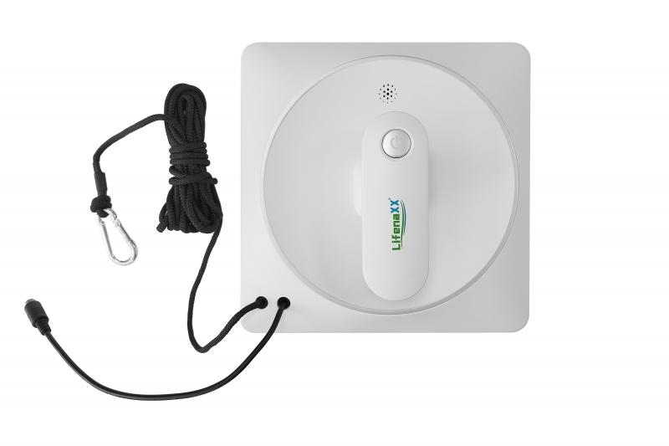
Lifenaxx Fensterreinigungs-Roboter LX-047

Artikelnummer | 5220 |  | VE | 4
EAN | 4260358126821 |  | Stück pro Palette | 96
Zollnummer | 85081100 |  | Lagen Pro Palette | Keine Angabe

Abmessungen - Artikel
Länge(cm) | Breite(cm) | Höhe(cm) | Gewicht(g)
21.5 | 21.5 | 9 | 1354

Abmessungen - Artikelverpackung
Länge(cm) | Breite(cm) | Höhe(cm) | Leergewicht(g) | Gewicht(g) Artikel+Verpackung
34.5 | 11.5 | 25 | 658 | 2740

Abmessungen - VE Karton (Masterkarton)
Länge(cm) | Breite(cm) | Höhe(cm) | Gewicht(g)
50.5 | 36.5 | 26.8 | 12000

Verpackung - Bestandteile
Rest Zubehör (g) | Papier/Pappe (g) | Styropor (g) | Kunstst. Hohlkörper(g) | Kunstst. Folien(g) | Materialverbunde (g)
561 | 158 | 0 | 0 | 0 | 0

Batterie- / Akkuinformationen
Batterie-benötigt | Batterie enthalten | Batterie-Typ | Batterie-System(Art)
Ja | Ja | Akku | Li-Ion - Lithium-Ionen-Akku
Anzahl(stk.) | Gewicht/Stk.(g) | Energiedichte(WH/Kg) | Leistung(WH)
1 | 73 | 0 | 7.4

Lithium Baterie
Energiegehalt | Gewicht (Kg)
0.5 | 73

Weiterführende Informationen
Technaxx Reseller Portal

